Tabelle1
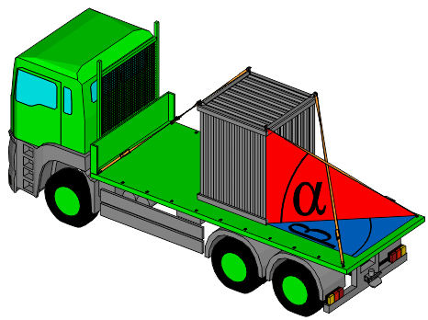

Ladungssicherung LKW-Transport: Diagonalzurren
nach DIN EN 12 195-1

Gewicht der Ladung G: | 1000 | [kg] | Gleitreibbeiwerte [μ]:
 |  |  | Holzpritsche = 0,2
Gleitreibbeiwert der Ladefläche: | 0.2 | [μ] | Metallpritsche = 0,1
 |  |  | Anti-Rutschmatte = 0,6
Beschleunigung nach unten Cz | 1

Beschleunigung in Fahrtrichtung (Bremsen) Cx | 0.8 |  |  | Abb. 2

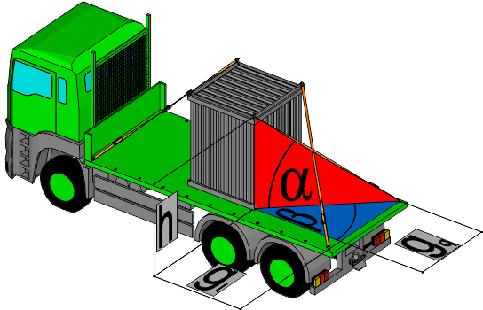
Beschleunigung quer (Kurven) Cy | 1
In der Regel 0,5
Bei kippgefährdeter Ladung (Abb. 1 rechts) 0,7

Vertikalwinkel a (0° - 60°) | 20 | [°]
zwischen Ladefläche und Spanngurt | 20
falls nicht bekannt: Maße eingeben (Abb. 3)
Horizontalwinkel b (20° - 45°) | 20 | [°]
zwischen Fahrtrichtung und Spanngurt | 20 |  | Abb. 1
falls nicht bekannt: Maße eingeben (Abb. 3)
 | 315

 | 1026

Es sind 4 Zurrungen mit einer LC (Lashing capacity)
von jeweils mindestens | 1027 | [daN] | erforderlich.
 |  |  |  | Abb. 3 | Höhe Zurrpunkt über Ladefläche (h) | 0 | [m]
Wenn an der Ladung geeignete Anschlagpunkte angebracht sind, wie z. B. bei Maschinen oder Baustellencontainern, kann die Ladungssicherung im Diagonalzurrverfahren erfolgen. Bei dieser formschlüssigen Methode wird die Ladung meist mit 4 diagonal angeordneten leicht gespannten Zurrmitteln in Position gehalten. Die erforderliche, im geraden Zug aufnehmbare Zugkraft LC (Lashing Capacity, auf Etikett angegeben) des Zurrmittels wird für seitlich und für in Fahrtrichtung wirkende Kräfte berechnet. Der größere Wert wird im gelben Ergebnisfeld angezeigt. Dafür sind dann die geeigneten Zurrmittel auszuwählen. Der Winkel α zwischen Zurrmittel und Ladefläche sollte zwischen 0° und 60° liegen. Der Horizontalwinkel β zwischen Zurrmittel und Ladeflächenlängskante sollte zwischen 20° und 45° liegen.
Sind die Winkel nicht bekannt, können alternativ die Abstände und Höhe der Zurrpunkte eingegeben werden. Die im roten und blauen Feld eingegebenen Winkel werden dann ignoriert.
Weitere Faktoren können Einfluss auf die Ladungssicherung haben. Für die Richtigkeit der Ergebnisse kann daher keine Haftung übernommen werden.
 |  |  |  |  | Abstand Zurrpunkte in Fahrtrichtung (gl) | 0 | [m]
 |  |  |  |  | Abstand Zurrpunkte quer zur Fahrtrichtung (gq) | 0 | [m]

